期待做出的游戏之一
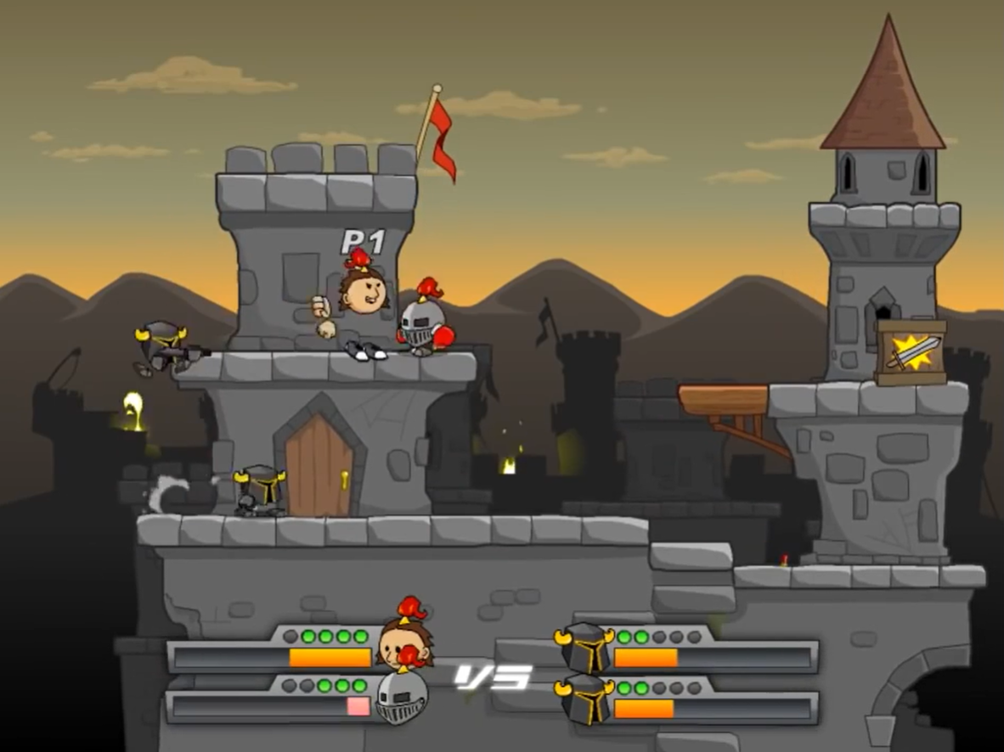
期待做出的游戏之一

游戏类型： | 2d平台跳跃
灵感来源： | 以下两个游戏
混乱大格斗2 | http://www.4399.com/flash/26976_4.htm
超级对战 | http://www.4399.com/flash/64986_4.htm

